Алгоритм КМП
 | Даны строка и слово для поиска
 | В строке найти заданное слово сначала используя алгоритм Бойера-Мура, затем алгоритм Кнута-Морриса-Пратта.
 | Какой из них на Вашем тестовом примере делает меньше операций сравнения?

Вариант
10
Строка | A | G | K | E | K | C | A | A | G | C | C | I | E | E | G | K | A | C | A | G | C | A | K | K | E | C | G | I | G | C | K | E | G | A | I
Образ | K | E | G | A

 | Алгоритм Кнута-Морриса-Пратта КМП
 | 1 Этап |  |  | Формирование таблицы максимальных совпадающих префиксов и суфиксов
 | K | E | G | A
п | 0
 | Первый эл. Всегда 0, т.к. не может быть префиксов у строки из 1 символа

 | Совпадает ли суфф. E с преф. K ?
 | K | E | G | A |  |  |  |  | Нет, поэтому 0
п | 0 | 0
 | Совпадает ли суфф. G с преф. K?
 | K | E | G | A |  |  |  |  | Нет, поэтому 0
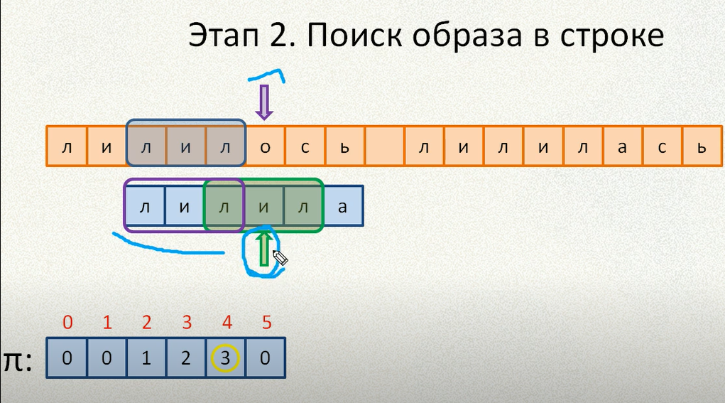
п | 0 | 0 | 0
 |  |  |  |  | Далее алгоритм работает также анаогично

 | В моем случае слово = |  |  |  |  | K | E | G | A
 | В нём все буквы разные, поэтому таблица максимальных совпадающих префиксов и суфиксов будет
 | K | E | G | A
п | 0 | 0 | 0 | 0

 | Все равно 0, поэтому при несовпадении сдвиг будет происходить до 1 совпадения. Простой Брутфорс
 | Если бы в П содержались значения отличные от 0, то при 1 несовпадении сдвиг бы происходил на кол символов, что стоит в предыдущей ячейке от того символа, на котором произошло несовпадение

 | A | G | K | E | K | C | A | A | G | C | C | I | E | E | G | K | A | C | A | G | C | A | K | K | E | C | G | I | G | C | K | E | G | A | I
 | K | E | G | A

 | A | G | K | E | K | C | A | A | G | C | C | I | E | E | G | K | A | C | A | G | C | A | K | K | E | C | G | I | G | C | K | E | G | A | I
 |  | K | E | G | A

 | A | G | K | E | K | C | A | A | G | C | C | I | E | E | G | K | A | C | A | G | C | A | K | K | E | C | G | I | G | C | K | E | G | A | I
 |  |  | K | E | G | A

 | * | * | * | * | * | * | * | * | * | * | * | * | * | * | Много итераций спустя |  |  |  |  |  | * | * | * | * | * | * | * | ** | * | * | * | * | * | * | *

 | A | G | K | E | K | C | A | A | G | C | C | I | E | E | G | K | A | C | A | G | C | A | K | K | E | C | G | I | G | C | K | E | G | A | I
 |  |  |  |  |  |  |  |  |  |  |  |  |  |  |  |  |  |  |  |  |  |  |  |  |  |  |  |  |  |  | = | = | = | =
 |  |  |  |  |  |  |  |  |  |  |  |  |  |  |  |  |  |  |  |  |  |  |  |  |  |  |  |  |  |  | K | E | G | A
 | Найдено совпадение

